상품제안서
A-110 약스푼 양념 스푼 유광 스텐 약수저 | 상품코드: F27967

 |  |  |  |  |  |  | 02-412-0044 | www.easy1.co.kr
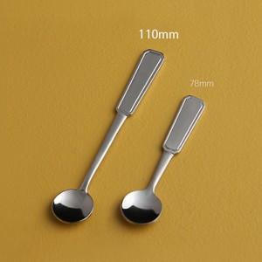

【상세/제작정보】

【인쇄/포장옵션】 | 레이저 / OPP(비닐)

【공급단가】 | 수량 | 500~ | 1,500~ | 3,000~ | 4,500~ | 6,000~
*VAT별도 | 단가 | 1,000원 | 980원 | 960원 | 930원 | 920원

【상품 URL】 | https://dev.easy1.co.kr:443/src/goods_detail.php?gdno=27967

